Sheet1
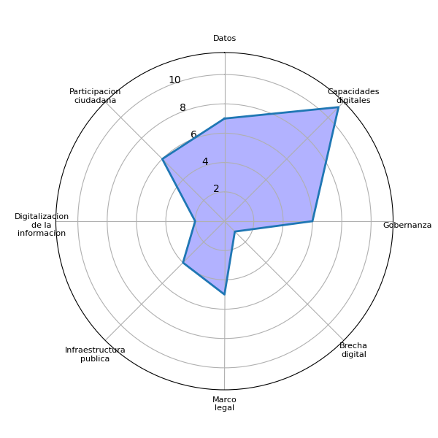
Sector | P1 | Datos | Agenda digital | Capacidades digitales | Gobernanza | Brecha digital | Marco legal | Interoperabilidad | Identidad digital | Voluntad política | Presupuesto | Infraestructura publica | Pasarela de pagos | Simplificar tramites | Actualizar guatecompras | Digitalizacion de la informacion | Difusion del eGob | Colaboracion intersectorial | Intercambio de experiencias | Participacion ciudadana | Estandarizacion tecnologica
Academia | Puedan existir más leyes a nivel nacional, gobernanza estructurada | 0 | 0 | 0 | 1 | 0 | 1 | 0 | 0 | 0 | 0 | 0 | 0 | 0 | 0 | 0 | 0 | 0 | 0 | 0 | 0
Academia | Aparte de leyes, compartir información el tema de ciberseguridad para un mejor análisis de información, capacitación, crear canales de información, datos estadísticos, datos de proyección. | 1 | 0 | 1 | 0 | 0 | 1 | 0 | 0 | 0 | 0 | 0 | 0 | 0 | 0 | 0 | 0 | 0 | 0 | 0 | 0
Academia | Tecnología, a nivel de persona paradigma de no seguridad, se tiene que contemplar sentido de confiabilidad de datos, para romper paradigma, darle al público un sentido de confianza, desafíos que el usuario se sienta confiado de datos; tener certeza del mecanismo sea de seguridad, que los datos sean debidamente seguros. | 1 | 0 | 0 | 1 | 0 | 0 | 0 | 0 | 0 | 0 | 0 | 0 | 0 | 0 | 0 | 0 | 0 | 0 | 0 | 0
Academia | Resguardar los datos de toda la comunidad social, estudiantil, ciberseguridad, grado académico. | 1 | 0 | 0 | 0 | 0 | 0 | 0 | 0 | 0 | 0 | 0 | 0 | 0 | 0 | 0 | 0 | 0 | 0 | 0 | 0
Cuerpo diplomático | Uno de los temas a considerar, sería la creación de un MARCO LEGAL, ya que no puede esperar más el tema de ciberseguridad. Ya que da soporte, y estrategias para accionar, incluyendo el tema normativo, es importante como se va aplicar, la inclusión de un reglamento y los procedimientos, ya que el convenio de BUDAPEST es prioridad para poder adherirse, y poder participar de verdad dentro del intercambio. | 0 | 0 | 0 | 0 | 0 | 1 | 0 | 0 | 0 | 0 | 0 | 0 | 0 | 0 | 0 | 0 | 0 | 0 | 1 | 0
Cuerpo diplomático | Una ley especifica de ciberseguridad es muy importante, a pesar de que un marco de ley sea amplio, de protección, es necesario tener una ley especifica de ciberseguridad. Es un tema de alta prioridad porque por ejemplo tener un ciberataque en infraestructuras publicas seria letal, ya que la ciberdelincuencia no tiene fronteras, ya que, en alguna oportunidad en dos o tres gobiernos, existió una estrategia nacional de ciberseguridad que se trabajo conjunto a la OEA. | 0 | 0 | 0 | 1 | 0 | 1 | 0 | 0 | 0 | 0 | 1 | 0 | 0 | 0 | 0 | 0 | 0 | 0 | 0 | 0
Cuerpo diplomático | Es importante fortalecer a los cuerpos de seguridad, y crear condiciones de infraestructura digital, se necesita mucho y en términos de la misma lógica del proceso de modernización, el tema de capital humano, es bueno pensar en que tipo de perfil profesional sería necesarios para abordar las necesidades. | 0 | 0 | 0 | 0 | 0 | 0 | 0 | 0 | 0 | 0 | 1 | 0 | 0 | 0 | 0 | 0 | 0 | 0 | 0 | 0
Cuerpo diplomático | Vital poder aportar a la educación, como el poder capacitar desde los niños, es decir para que maneje correctamente la información que recibe en cuanto a tecnología. | 0 | 0 | 1 | 0 | 0 | 0 | 0 | 0 | 0 | 0 | 0 | 0 | 0 | 0 | 0 | 0 | 0 | 0 | 0 | 0
Sector Privado | Normar la protección de datos | 1 | 0 | 0 | 0 | 0 | 1 | 0 | 0 | 0 | 0 | 0 | 0 | 0 | 0 | 0 | 0 | 0 | 0 | 0 | 0
Sector Privado | Alfabetización digital | 0 | 0 | 1 | 0 | 0 | 0 | 0 | 0 | 0 | 0 | 0 | 0 | 0 | 0 | 0 | 0 | 0 | 0 | 0 | 0
Sector Privado | Libertad de expresión | 0 | 0 | 0 | 0 | 0 | 0 | 0 | 0 | 0 | 0 | 0 | 0 | 0 | 0 | 0 | 0 | 0 | 0 | 1 | 0
Sector Privado | educación a diferentes sectores | 0 | 0 | 1 | 0 | 0 | 0 | 0 | 0 | 0 | 0 | 0 | 0 | 0 | 0 | 0 | 0 | 0 | 0 | 0 | 0
Sector Privado | FACT que exista por cada institución | 0 | 0 | 0 | 0 | 0 | 0 | 0 | 0 | 0 | 0 | 0 | 0 | 0 | 0 | 0 | 0 | 0 | 0 | 0 | 0
Sector Privado | Que haya un sistema de parte del gobierno | 0 | 0 | 0 | 1 | 0 | 0 | 0 | 0 | 0 | 0 | 0 | 0 | 0 | 0 | 1 | 0 | 0 | 0 | 0 | 0
Sector Privado | Colocar en los sitios web sobre las dudas frecuentes | 0 | 0 | 0 | 0 | 0 | 0 | 0 | 0 | 0 | 0 | 0 | 0 | 0 | 0 | 0 | 0 | 0 | 0 | 0 | 0
Sector Privado | DPI, nombre completo, correo electrónico uno de los datos bases para cualquier información | 1 | 0 | 1 | 0 | 0 | 0 | 0 | 0 | 0 | 0 | 0 | 0 | 0 | 0 | 0 | 0 | 0 | 0 | 0 | 0
Sector Privado | Generar confianza en los sitios web | 0 | 0 | 0 | 1 | 0 | 0 | 0 | 0 | 0 | 0 | 0 | 0 | 0 | 0 | 0 | 0 | 0 | 0 | 0 | 0
Sector Privado | Cuál es la garantía de nuestros datos en el momento de querer por ejemplo hacer una denuncia u otra gestión. | 1 | 0 | 0 | 0 | 0 | 0 | 0 | 0 | 0 | 0 | 0 | 0 | 0 | 0 | 0 | 0 | 0 | 0 | 0 | 0
Sociedad Civil | Implementar el acceso a la electricidad, equipo tecnológico e internet en los departamentos del interior del país. | 0 | 0 | 0 | 0 | 0 | 0 | 0 | 0 | 0 | 0 | 1 | 0 | 0 | 0 | 0 | 0 | 0 | 0 | 0 | 0
Sociedad Civil | Implementar un sistema para poder digitalizar la información, crear bases de datos, fomentar la ciberseguridad y la digitalización. CCDA. | 1 | 0 | 1 | 0 | 0 | 0 | 0 | 0 | 0 | 0 | 0 | 0 | 0 | 0 | 1 | 0 | 0 | 0 | 0 | 0
Sociedad Civil | Accesibilidad a la información, debe de ser transparente el proceso, fomentar e incluir a la población. | 0 | 0 | 1 | 0 | 0 | 0 | 0 | 0 | 0 | 0 | 0 | 0 | 0 | 0 | 0 | 0 | 0 | 0 | 1 | 0
Sociedad Civil | Poca de confianza de la población en las instituciones. | 0 | 0 | 0 | 1 | 0 | 0 | 0 | 0 | 0 | 0 | 0 | 0 | 0 | 0 | 0 | 0 | 0 | 0 | 0 | 0
Sociedad Civil | Acceso al internet, fomentación a la participación de los jóvenes, incentivar la ciberseguridad en todos los niveles. Además, la creación de plataformas seguras en el sector académico. | 0 | 0 | 0 | 0 | 0 | 0 | 0 | 0 | 0 | 0 | 1 | 0 | 0 | 0 | 0 | 0 | 0 | 0 | 1 | 0
Sociedad Civil | Realizar análisis de riesgos en temas de ciberseguridad. (como sociedad civil). | 0 | 0 | 0 | 0 | 0 | 0 | 0 | 0 | 0 | 0 | 0 | 0 | 0 | 0 | 0 | 0 | 0 | 0 | 0 | 0
Sociedad Civil | Formación en temas de ciberseguridad en todos los niveles y que sea impartido en los distintos idiomas, con el objetivo de llegar a todas la comunidades. | 0 | 0 | 1 | 0 | 0 | 0 | 0 | 0 | 0 | 0 | 0 | 0 | 0 | 0 | 0 | 0 | 0 | 0 | 1 | 0
Sociedad Civil | Implementar temas educativos, como conferencias de ciberseguridad, tomar en cuenta que todos deben ser capacitados, porque desde un niño que usa un celular ya debería saber de ciberseguridad, porque se debe tomar en cuenta que si esta conectado, esta expuesto. | 0 | 0 | 1 | 0 | 0 | 0 | 0 | 0 | 0 | 0 | 0 | 0 | 0 | 0 | 0 | 0 | 0 | 0 | 0 | 0
Sociedad Civil | Tomar en cuenta el acceso a todas las personas, especialmente a las personas con discapacidad, que se de material apto para las personas con discapacidad, tomar esta brecha y considerar el conocimiento hacia todos y tomar en cuenta alas personas, culturales para el acceso. | 0 | 0 | 1 | 0 | 1 | 0 | 0 | 0 | 0 | 0 | 0 | 0 | 0 | 0 | 0 | 0 | 0 | 0 | 0 | 0
Sociedad Civil | Garantizar accesos, internet, programas y capacitaciones como en las municipalidades, en la educación como seguimiento en la auditoria social. | 0 | 0 | 1 | 0 | 0 | 0 | 0 | 0 | 0 | 0 | 0 | 0 | 0 | 0 | 0 | 0 | 0 | 0 | 1 | 0
Academia |  | 3 | 0 | 1 | 2 | 0 | 2 | 0 | 0 | 0 | 0 | 0 | 0 | 0 | 0 | 0 | 0 | 0 | 0 | 0 | 0
Cuerpo diplomático |  | 0 | 0 | 1 | 1 | 0 | 2 | 0 | 0 | 0 | 0 | 2 | 0 | 0 | 0 | 0 | 0 | 0 | 0 | 1 | 0
Sector Privado |  | 3 | 0 | 3 | 2 | 0 | 1 | 0 | 0 | 0 | 0 | 0 | 0 | 0 | 0 | 1 | 0 | 0 | 0 | 1 | 0
Sociedad Civil |  | 1 | 0 | 6 | 1 | 1 | 0 | 0 | 0 | 0 | 0 | 2 | 0 | 0 | 0 | 1 | 0 | 0 | 0 | 4 | 0
 |  | 7 | 0 | 11 | 6 | 1 | 5 | 0 | 0 | 0 | 0 | 4 | 0 | 0 | 0 | 2 | 0 | 0 | 0 | 6 | 0

Sheet2
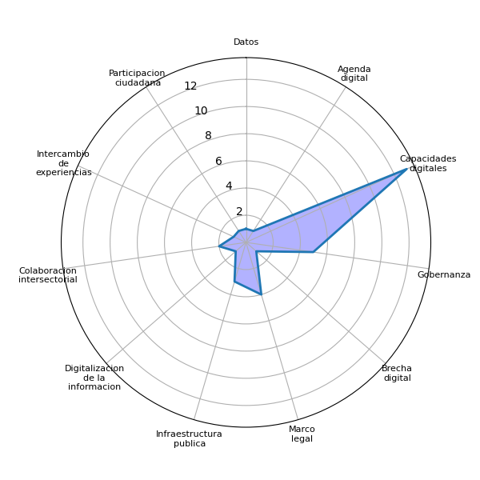
Sector | P2 | Datos | Agenda digital | Capacidades digitales | Gobernanza | Brecha digital | Marco legal | Interoperabilidad | Identidad digital | Voluntad política | Presupuesto | Infraestructura publica | Pasarela de pagos | Simplificar tramites | Actualizar guatecompras | Digitalizacion de la informacion | Difusion del eGob | Colaboracion intersectorial | Intercambio de experiencias | Participacion ciudadana | Estandarizacion tecnologica
Academia | Capacitaciones de ciberseguridad de varios niveles, seminario internacional de inteligencia artificial sobre ciberseguridad, el Inex, esta abierto para el sistema nacional de seguridad, trabajan MG, MDP, SAAS. | 0 | 0 | 1 | 0 | 0 | 0 | 0 | 0 | 0 | 0 | 0 | 0 | 0 | 0 | 1 | 0 | 0 | 0 | 0 | 0
Academia | Estudios con psicólogos sobre el comportamiento humano, conductual para evitar los ataques cibernéticos, planes piloto para acompañar la inteligencia emocional, culturas, vivencias, cognitiva. | 0 | 0 | 0 | 0 | 0 | 0 | 0 | 0 | 0 | 0 | 0 | 0 | 0 | 0 | 0 | 0 | 0 | 0 | 0 | 0
Academia | No se conoce de tema de ciberseguridad, impulsar más sobre el tema de seguridad, y que la comunidad adquiera conocimiento, especializadas a nivel, desarrollo, redes, seguridad, gobernanza y estándar del país, las universidades son parte fundamental, ciber defensa, investigación. | 0 | 0 | 1 | 1 | 0 | 0 | 0 | 0 | 0 | 0 | 0 | 0 | 0 | 0 | 0 | 0 | 0 | 0 | 0 | 0
Academia | Brecha digital, internet a nivel nacional, las leyes no son buenas sobre la normativa. | 0 | 0 | 0 | 0 | 1 | 1 | 0 | 0 | 0 | 0 | 1 | 0 | 0 | 0 | 0 | 0 | 0 | 0 | 0 | 0
Cuerpo diplomático | Hay que partir, ya que, por parte de la cooperación internacional, puesto que de esta parte ya se cuenta con la colaboración, y lograr los contactos necesarios, poder evaluar a nivel global y no solo lo regional y facilitar el conocimiento. | 0 | 0 | 1 | 0 | 0 | 0 | 0 | 0 | 0 | 0 | 0 | 0 | 0 | 0 | 0 | 0 | 0 | 1 | 0 | 0
Cuerpo diplomático | La cooperación podrá apoyar con las investigaciones académicas, para que tengan una preparación más fuerte. | 0 | 0 | 1 | 0 | 0 | 0 | 0 | 0 | 0 | 0 | 0 | 0 | 0 | 0 | 0 | 0 | 0 | 0 | 0 | 0
Cuerpo diplomático | Ya que en las diferentes organizaciones se cuenta con el expertise para poder aportar y hacer análisis con países similares, ya que eso permite ir apoyando o ver en que se puede apoyar como por ejemplo la asesoría de ESTONIA, ellos lo ven de una manera mas integral, y permitir el desarrollo y avanzar como país desde sus comunidades. El enfoque de derechos humanos. | 0 | 0 | 0 | 0 | 0 | 0 | 0 | 0 | 0 | 0 | 0 | 0 | 0 | 0 | 0 | 0 | 0 | 0 | 0 | 0
Cuerpo diplomático | PNUD, UNESC, UNICEF, poseen una infraestructura a nivel de equipos técnicos que puedan facilitar algunos procesos que se necesiten como país. Ya que son implementadores también y trabajan con donantes como países y organismos internacionales, y lograr acercamientos con otros gobiernos, asistencia técnica, y facilitar la infraestructura no precisamente donar, sino que ser esa bisagra que permita unir o articular el trabajo con las prioridades de gobierno. | 0 | 0 | 0 | 1 | 0 | 0 | 0 | 0 | 0 | 0 | 1 | 0 | 0 | 0 | 0 | 0 | 0 | 0 | 0 | 0
Sector Privado | Seguir trabajando las mesas de diálogos, hacer reuniones para evaluar los mecanismos | 0 | 0 | 0 | 0 | 0 | 0 | 0 | 0 | 0 | 0 | 0 | 0 | 0 | 0 | 0 | 0 | 1 | 0 | 0 | 0
Sector Privado | Conocer lo que está haciendo el ejecutivo desde su área y que sea a beneficio de ciberseguridad | 0 | 0 | 0 | 0 | 0 | 0 | 0 | 0 | 0 | 0 | 0 | 0 | 0 | 0 | 0 | 0 | 0 | 0 | 0 | 0
Sector Privado | Tener insumos de lo que se necesita, al final las sociedades civiles somos los beneficiarios, tener a la vista las decisiones de políticas publicas relacionada a la ciberseguridad. | 0 | 0 | 0 | 0 | 0 | 0 | 0 | 0 | 0 | 0 | 0 | 0 | 0 | 0 | 0 | 0 | 0 | 0 | 0 | 0
Sector Privado | Como involucrar las buenas practicas | 0 | 0 | 0 | 0 | 0 | 0 | 0 | 0 | 0 | 0 | 0 | 0 | 0 | 0 | 0 | 0 | 0 | 0 | 0 | 0
Sector Privado | Se habla de confianza como involucrar a la sociedad civil para el voto de aval | 0 | 0 | 0 | 1 | 0 | 0 | 0 | 0 | 0 | 0 | 0 | 0 | 0 | 0 | 0 | 0 | 0 | 0 | 0 | 0
Sector Privado | Aun se necesita mucha preparación, pero aun no se tiene nada de ciberseguridad. | 0 | 0 | 1 | 0 | 0 | 0 | 0 | 0 | 0 | 0 | 0 | 0 | 0 | 0 | 0 | 0 | 0 | 0 | 0 | 0
Sector Privado | Legalizar y oficializar la ciberseguridad desde las organizaciones de sociedad civil | 0 | 0 | 0 | 0 | 0 | 1 | 0 | 0 | 0 | 0 | 0 | 0 | 0 | 0 | 0 | 0 | 0 | 0 | 0 | 0
Sector Privado | Nuestros procesos siguen siendo manual, aún hay mucho desconocimiento del tema. | 0 | 0 | 1 | 0 | 0 | 0 | 0 | 0 | 0 | 0 | 0 | 0 | 0 | 0 | 0 | 0 | 0 | 0 | 0 | 0
Sector Privado | Transformación digital implica un cambio de paradigma | 0 | 1 | 1 | 0 | 0 | 0 | 0 | 0 | 0 | 0 | 0 | 0 | 0 | 0 | 0 | 0 | 0 | 0 | 0 | 0
Sector Privado | Ver la computadora como un individuo para tener la una buena práctica de ciberguridad | 0 | 0 | 0 | 0 | 0 | 0 | 0 | 0 | 0 | 0 | 0 | 0 | 0 | 0 | 0 | 0 | 0 | 0 | 0 | 0
Sector Privado | Concientizar y sensibilizar sobre la importancia de ciberseguridad | 0 | 0 | 0 | 0 | 0 | 0 | 0 | 0 | 0 | 0 | 0 | 0 | 0 | 0 | 0 | 0 | 0 | 0 | 0 | 0
Sociedad Civil | Como estudiantes podríamos contribuir en la formación de ciberseguridad. (concienciación, infografías, capacitaciones, entre otros.) | 0 | 0 | 1 | 0 | 0 | 0 | 0 | 0 | 0 | 0 | 0 | 0 | 0 | 0 | 0 | 0 | 0 | 0 | 0 | 0
Sociedad Civil | Alianzas del sector público y académicos para contribuir a la educación en temas de ciberseguridad, permitiendo que sen impartido en los diferentes sectores estudiantiles y población en general. | 0 | 0 | 1 | 0 | 0 | 0 | 0 | 0 | 0 | 0 | 0 | 0 | 0 | 0 | 0 | 0 | 1 | 0 | 0 | 0
Sociedad Civil | SBX, podría contribuir en talleres enfocados a los estudiantes, COCODES, entre otros, en temas de ciberseguridad; resaltando a la población de las tercera edad quienes son considerados como los más vulnerables en dichos temas. Además, buscar apoyo internacional. | 0 | 0 | 1 | 0 | 0 | 0 | 0 | 0 | 0 | 0 | 0 | 0 | 0 | 0 | 0 | 0 | 0 | 0 | 0 | 0
Sociedad Civil | Como sector estudiantil, podría contribuir en la difusión de temas relacionados a la ciberseguridad. | 0 | 0 | 0 | 0 | 0 | 0 | 0 | 0 | 0 | 0 | 0 | 0 | 0 | 0 | 0 | 0 | 0 | 0 | 0 | 0
Sociedad Civil | Crear contenido a través de las redes sociales y campañas radiales para alcanzar a todas la comunidades y promover la educación en temas de ciberseguridad. | 0 | 0 | 1 | 0 | 0 | 0 | 0 | 0 | 0 | 0 | 0 | 0 | 0 | 0 | 0 | 0 | 0 | 0 | 0 | 0
Sociedad Civil | Articulando organizaciones en los distintos departamentos donde el acceso a los servicios básicos es limitado, para colaborar en la fomentación de la ciberseguridad mediante el apoyo de las instituciones públicas y privadas. | 0 | 0 | 0 | 0 | 0 | 0 | 0 | 0 | 0 | 0 | 0 | 0 | 0 | 0 | 0 | 0 | 0 | 0 | 0 | 0
Sociedad Civil | Promover y apoyar en la educación de la ciberseguridad a las alcaldías auxiliares, para expandir temas relacionados a la ciberseguridad. | 0 | 0 | 1 | 0 | 0 | 0 | 0 | 0 | 0 | 0 | 0 | 0 | 0 | 0 | 0 | 0 | 0 | 0 | 0 | 0
Sociedad Civil | es algo básico e intuitivo, en la contra parte de sección civil a gobierno la coordinación efectiva, para materializar planes y ejecutarlos. Para tomar iniciativas de ley y con ello participación para la aportación que sea coordinados para que puedan tener rumbos. | 0 | 0 | 0 | 1 | 0 | 1 | 0 | 0 | 0 | 0 | 0 | 0 | 0 | 0 | 0 | 0 | 0 | 0 | 1 | 0
Sociedad Civil | iniciativas para las personas discapacitadas para que sean escuchados, para saber sus necesidades, y respetar las autonomías para saber cuales son las necesidades de acceso para todos y que se impliquen programas correctos para el acceso a todos para que tenga un uso eficiente para cualquier tipo de persona y necesidad. Y buscar formas de contribuir de las sociedades aunque sea poco. Hay personas expertas para mejores contribuciones para todos especialmente personas con discapacidades. | 0 | 0 | 0 | 0 | 0 | 0 | 0 | 0 | 0 | 0 | 0 | 0 | 0 | 0 | 0 | 0 | 0 | 0 | 0 | 0
Sociedad Civil | tomar en cuenta los diálogos de las comunidades, y tomar realidades y tomar los recursos que ya existen para contribuir a quienes no lo tenga. Que existan buenos servicios. Tomar un mejor dialogo para llegar a mejoras. | 0 | 0 | 0 | 0 | 0 | 0 | 0 | 0 | 0 | 0 | 0 | 0 | 0 | 0 | 0 | 0 | 0 | 0 | 0 | 0
Sociedad Civil | tomar en cuenta sector religioso aprovechar infraestructura de como llevar insumos de seguridad y digital para protección, y así evitar violencia o cualquier tipo de daño a las personas especialmente adolescentes, implementar mecanismo y leyes para prevenir la parte intelectual, tomar en cuenta áreas culturales para compartir y tomar parte intelectual porque no se toma en cuenta a todos los pueblos, tomar prioridad el uso del lenguaje tecnológico de la seguridad, dar educación del uso correcto y proteger información. Dar confianza para protección y dar seguridad a la sociedad principalmente en los datos que se proporciona. | 1 | 0 | 1 | 1 | 0 | 1 | 0 | 0 | 0 | 0 | 1 | 0 | 0 | 0 | 0 | 0 | 0 | 0 | 0 | 0
Academia |  | 0 | 0 | 2 | 1 | 1 | 1 | 0 | 0 | 0 | 0 | 1 | 0 | 0 | 0 | 1 | 0 | 0 | 0 | 0 | 0
Cuerpo diplomático |  | 0 | 0 | 2 | 1 | 0 | 0 | 0 | 0 | 0 | 0 | 1 | 0 | 0 | 0 | 0 | 0 | 0 | 1 | 0 | 0
Sector Privado |  | 0 | 1 | 3 | 1 | 0 | 1 | 0 | 0 | 0 | 0 | 0 | 0 | 0 | 0 | 0 | 0 | 1 | 0 | 0 | 0
Sociedad Civil |  | 1 | 0 | 6 | 2 | 0 | 2 | 0 | 0 | 0 | 0 | 1 | 0 | 0 | 0 | 0 | 0 | 1 | 0 | 1 | 0
 |  | 1 | 1 | 13 | 5 | 1 | 4 | 0 | 0 | 0 | 0 | 3 | 0 | 0 | 0 | 1 | 0 | 2 | 1 | 1 | 0

Sheet3
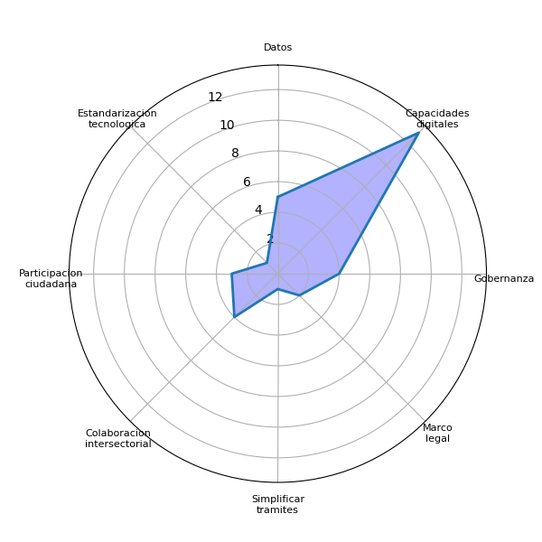
Sector | P3 | Datos | Agenda digital | Capacidades digitales | Gobernanza | Brecha digital | Marco legal | Interoperabilidad | Identidad digital | Voluntad política | Presupuesto | Infraestructura publica | Pasarela de pagos | Simplificar tramites | Actualizar guatecompras | Digitalizacion de la informacion | Difusion del eGob | Colaboracion intersectorial | Intercambio de experiencias | Participacion ciudadana | Estandarizacion tecnologica
Academia | Como resguardar la información, temor de la información digital a nivel nacional. | 0 | 0 | 1 | 0 | 0 | 0 | 0 | 0 | 0 | 0 | 0 | 0 | 0 | 0 | 0 | 0 | 0 | 0 | 0 | 0
Academia | Mejorar procesos de simplificación y transparencia de trámites, divulgación, no hay donde poner una denuncia (Gobernanza), identidad digital, transformación digital. | 0 | 0 | 1 | 0 | 0 | 0 | 0 | 0 | 0 | 0 | 0 | 0 | 1 | 0 | 0 | 0 | 0 | 0 | 0 | 0
Cuerpo diplomático | Recordar que todos los esfuerzos deben centrarse en las personas y no olvidar a los grupos vulnerables, es decir mujeres, niños, comunidades indígenas, es decir que nadie se quede atrás. | 0 | 0 | 0 | 0 | 0 | 0 | 0 | 0 | 0 | 0 | 0 | 0 | 0 | 0 | 0 | 0 | 0 | 0 | 0 | 0
Cuerpo diplomático | La importancia de saber manejar los contenidos, pues de que serviría que la gente logre adquirir internet, si solo se utiliza en contenido sin provecho, tendría que ser al contrario, seria bueno saber como llevar la alfabetización digital para que la gente saque provecho de esta digitalización. Y saber si el sector privado sea tan interesante o invertir en las comunidades, puesto que en materia de negocio seria bueno investigar eso. | 0 | 0 | 1 | 0 | 0 | 0 | 0 | 0 | 0 | 0 | 0 | 0 | 0 | 0 | 0 | 0 | 0 | 0 | 0 | 0
Cuerpo diplomático | La agenda nacionalización transformación digital, debe ir un proyecto de gobernanza digital y sentar una mesa con una agenda común para poder llegar a un acuerdo, ya que la cooperación a invertido mucho en materia de CIBERSEGURIDAD | 0 | 0 | 1 | 1 | 0 | 0 | 0 | 0 | 0 | 0 | 0 | 0 | 0 | 0 | 0 | 0 | 0 | 0 | 0 | 0
Cuerpo diplomático | Ahora es necesario establecer protocolos o estándares mínimos, y que luego los demás colaboradores se agreguen. Necesario una estandarización y tener la misma arquitectura tecnológica, para tener las capacidades de poder compartir información. | 0 | 0 | 1 | 0 | 0 | 0 | 0 | 0 | 0 | 0 | 0 | 0 | 0 | 0 | 0 | 0 | 0 | 0 | 0 | 1
Sector Privado | Elaborar un manual o un decano para todas las secretarias | 0 | 0 | 0 | 0 | 0 | 0 | 0 | 0 | 0 | 0 | 0 | 0 | 0 | 0 | 0 | 0 | 0 | 0 | 0 | 0
Sector Privado | Exigir la actualización de datos y desde allí se pueda dar la ciberseguridad | 1 | 0 | 0 | 0 | 0 | 0 | 0 | 0 | 0 | 0 | 0 | 0 | 0 | 0 | 0 | 0 | 0 | 0 | 0 | 0
Sector Privado | Involucrar al ministerio de la defensa y gobernación que serían los organismos ejecutivos responsables | 0 | 0 | 0 | 0 | 0 | 0 | 0 | 0 | 0 | 0 | 0 | 0 | 0 | 0 | 0 | 0 | 0 | 0 | 0 | 0
Sector Privado | Hacer interacciones interinstitucionales nacionales e internacionales | 0 | 0 | 0 | 0 | 0 | 0 | 0 | 0 | 0 | 0 | 0 | 0 | 0 | 0 | 0 | 0 | 1 | 0 | 0 | 0
Sector Privado | Tener una percepción sobre tema de ciberseguridad en o para todos los sectores | 0 | 0 | 0 | 0 | 0 | 0 | 0 | 0 | 0 | 0 | 0 | 0 | 0 | 0 | 0 | 0 | 0 | 0 | 0 | 0
Sector Privado | Identificar o crear un ente responsable directo de la ciberseguridad y que crea la gobernanza digital | 0 | 0 | 0 | 1 | 0 | 0 | 0 | 0 | 0 | 0 | 0 | 0 | 0 | 0 | 0 | 0 | 0 | 0 | 0 | 0
Sector Privado | Realizar charlas desde la pertinencia cultural para dar a conocer sobre la ciberseguridad | 0 | 0 | 0 | 0 | 0 | 0 | 0 | 0 | 0 | 0 | 0 | 0 | 0 | 0 | 0 | 0 | 0 | 0 | 0 | 0
Sector Privado | Evaluar lo que ya se tiene para no crear una institución directa por el costo | 0 | 0 | 0 | 0 | 0 | 0 | 0 | 0 | 0 | 0 | 0 | 0 | 0 | 0 | 0 | 0 | 0 | 0 | 0 | 0
Sector Privado | Capacitación constante a las instituciones | 0 | 0 | 1 | 0 | 0 | 0 | 0 | 0 | 0 | 0 | 0 | 0 | 0 | 0 | 0 | 0 | 0 | 0 | 0 | 0
Sector Privado | Ser incluyentes sumando a todos los sectores | 0 | 0 | 0 | 0 | 0 | 0 | 0 | 0 | 0 | 0 | 0 | 0 | 0 | 0 | 0 | 0 | 0 | 0 | 0 | 0
Sociedad Civil | Llevar estos diálogos a los departamentos del interior del país, asimismo, buscar alianzas internacionales, con el objetivo de promover la educación en temas de ciberseguridad. | 0 | 0 | 1 | 0 | 0 | 0 | 0 | 0 | 0 | 0 | 0 | 0 | 0 | 0 | 0 | 0 | 1 | 0 | 0 | 0
Sociedad Civil | Proteger los datos de la población con el objetivo de ser víctimas de algún tipo de delito. Además, abrir más espacios las comunidades rurales e indígenas con el fin de expandir dichos temas. | 1 | 0 | 0 | 0 | 0 | 0 | 0 | 0 | 0 | 0 | 0 | 0 | 0 | 0 | 0 | 0 | 0 | 0 | 0 | 0
Sociedad Civil | Transparencia por parte del Gobierno, brindar la información de lo que se esta trabajando. Trabajar en conjunto con la sociedad civil. | 0 | 0 | 1 | 1 | 0 | 0 | 0 | 0 | 0 | 0 | 0 | 0 | 0 | 0 | 0 | 0 | 1 | 0 | 0 | 0
Sociedad Civil | Impulsar las iniciativas de ley ya propuestas de ciberseguridad. | 0 | 0 | 0 | 0 | 0 | 1 | 0 | 0 | 0 | 0 | 0 | 0 | 0 | 0 | 0 | 0 | 0 | 0 | 0 | 0
Sociedad Civil | Crear plataformas seguras para proteger los datos personales de la población; además, trabajar en conjunto con el sector privado. | 1 | 0 | 0 | 0 | 0 | 0 | 0 | 0 | 0 | 0 | 0 | 0 | 0 | 0 | 0 | 0 | 1 | 0 | 0 | 0
Sociedad Civil | Incentivar los conversatorios o talleres a nivel nacional, incluyendo a los distintos sectores, con el objetivo de promover la educación en ciberseguridad; asimismo, desarrollar ejercicios prácticos. | 0 | 0 | 1 | 0 | 0 | 0 | 0 | 0 | 0 | 0 | 0 | 0 | 0 | 0 | 0 | 0 | 0 | 0 | 1 | 0
Sociedad Civil | Que el Gobierno sea transparente y que brinde información sobre a quienes se les esta brindando los datos personales, con el objetivo de que la población tenga confianza. | 1 | 0 | 1 | 1 | 0 | 0 | 0 | 0 | 0 | 0 | 0 | 0 | 0 | 0 | 0 | 0 | 0 | 0 | 0 | 0
Sociedad Civil | buscar que la sociedad participe en temas de ciberseguridad, buscar que la información sea puntual y clara. | 0 | 0 | 1 | 0 | 0 | 0 | 0 | 0 | 0 | 0 | 0 | 0 | 0 | 0 | 0 | 0 | 0 | 0 | 1 | 0
Sociedad Civil | fortalecer la intuición y participación de comunidad indígena, búsqueda de mecanismo de participación, y que no solo se tome la participación sino la toma de decisiones con esta comunidad que ha estado aislado. Implementar programas y medidas en los programas educativos, porque se considera prioridad el conocimiento de la tecnología y seguridad dentro de los temas de impartición en la educación. | 0 | 0 | 1 | 0 | 0 | 0 | 0 | 0 | 0 | 0 | 0 | 0 | 0 | 0 | 0 | 0 | 0 | 0 | 1 | 0
Sociedad Civil | Implementar mejoras en la educación acerca de temas, implementar leyes de protección de datos para ya no estar expuestos, buscar medidas de protección de los datos. Y tomar en cuenta las opiniones de las personas en estos espacios para que se puedan implementar las mejoras. | 1 | 0 | 1 | 0 | 0 | 1 | 0 | 0 | 0 | 0 | 0 | 0 | 0 | 0 | 0 | 0 | 0 | 0 | 0 | 0
Academia |  | 0 | 0 | 2 | 0 | 0 | 0 | 0 | 0 | 0 | 0 | 0 | 0 | 1 | 0 | 0 | 0 | 0 | 0 | 0 | 0
Cuerpo diplomático |  | 0 | 0 | 3 | 1 | 0 | 0 | 0 | 0 | 0 | 0 | 0 | 0 | 0 | 0 | 0 | 0 | 0 | 0 | 0 | 1
Sector Privado |  | 1 | 0 | 1 | 1 | 0 | 0 | 0 | 0 | 0 | 0 | 0 | 0 | 0 | 0 | 0 | 0 | 1 | 0 | 0 | 0
Sociedad Civil |  | 4 | 0 | 7 | 2 | 0 | 2 | 0 | 0 | 0 | 0 | 0 | 0 | 0 | 0 | 0 | 0 | 3 | 0 | 3 | 0
 |  | 5 | 0 | 13 | 4 | 0 | 2 | 0 | 0 | 0 | 0 | 0 | 0 | 1 | 0 | 0 | 0 | 4 | 0 | 3 | 1

Sheet4
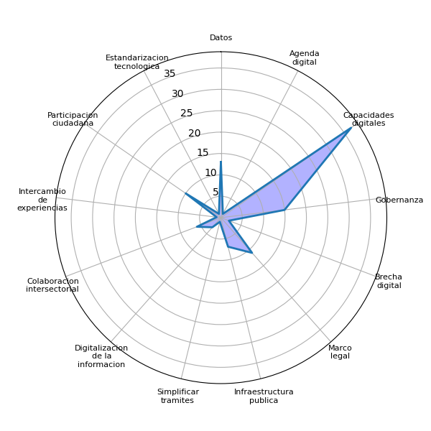
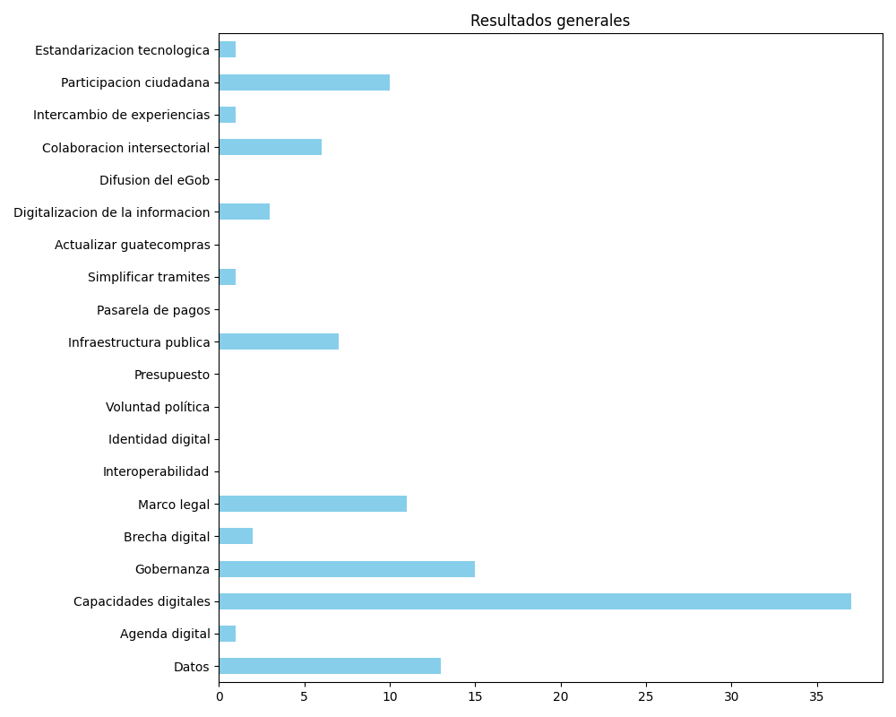
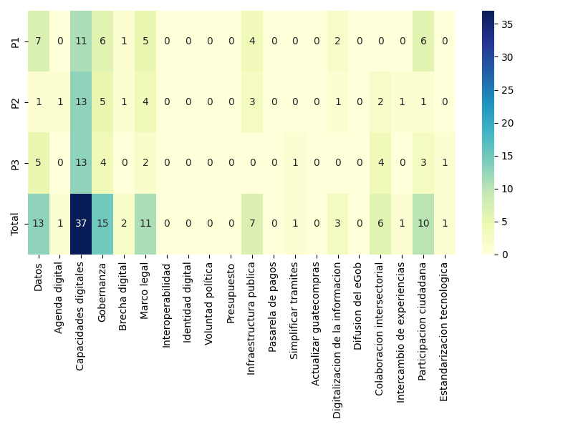
Datos | Agenda digital | Capacidades digitales | Gobernanza | Brecha digital | Marco legal | Interoperabilidad | Identidad digital | Voluntad política | Presupuesto | Infraestructura publica | Pasarela de pagos | Simplificar tramites | Actualizar guatecompras | Digitalizacion de la informacion | Difusion del eGob | Colaboracion intersectorial | Intercambio de experiencias | Participacion ciudadana | Estandarizacion tecnologica
7 | 0 | 11 | 6 | 1 | 5 | 0 | 0 | 0 | 0 | 4 | 0 | 0 | 0 | 2 | 0 | 0 | 0 | 6 | 0
1 | 1 | 13 | 5 | 1 | 4 | 0 | 0 | 0 | 0 | 3 | 0 | 0 | 0 | 1 | 0 | 2 | 1 | 1 | 0
5 | 0 | 13 | 4 | 0 | 2 | 0 | 0 | 0 | 0 | 0 | 0 | 1 | 0 | 0 | 0 | 4 | 0 | 3 | 1
13 | 1 | 37 | 15 | 2 | 11 | 0 | 0 | 0 | 0 | 7 | 0 | 1 | 0 | 3 | 0 | 6 | 1 | 10 | 1

